機能定義書（処理フロー）
プロジェクト名 | Highcreateホームページ | サブシステム名 |  |  |  |  |  |  | 作成者名 |  |  | 呂 | 作成日 |  | 2019-07-11
画面ID | 003 | 画面名 | 情報更新 |  |  |  |  |  | 更新者名 |  |  | 0 | 更新日

処理概要
処理フロー
 |  |  |  | ［機能概要]
 |  |  |  |  | ・ | 社員情報を更新する

更新

情報更新画面
社員情報
 |  |  |  | [処理概要]
 |  |  |  |  | １．初期表示
 |  |  |  |  |  | ○ | 情報更新画面を表示する。
削除
 |  |  |  |  |  |  | ・ | 社員：個人情報を表示する
 |  |  |  |  |  |  | ・ | 管理員：社員が指定される場合、社員情報をそのままで表示する
 |  |  |  |  |  |  |  |  | 社員が指定されない場合、ブランクで表示する

 |  |  |  |  | ２．更新ボタン押下
 |  |  |  |  |  | ○ | 該当社員の情報を更新する。
 |  |  |  |  |  |  | ・ | 社員：社員情報を更新する
 |  |  |  |  |  |  | ・ | 管理員：社員情報がある場合、当該社員情報を更新する
 |  |  |  |  |  |  |  |  | 初期表示がブランクの場合、
 |  |  |  |  |  |  |  |  |  | ・社員ありの場合、当該社員情報を更新する
 |  |  |  |  |  |  |  |  |  | ・社員なしの場合、当該社員情報を追加する

 |  |  |  |  | ３．削除ボタン押下（管理員のみ）
 |  |  |  |  |  | ○ | 当該社員を削除する。

 |  |  |  |  | テーブル名/ファイル名 |  |  |  |  |  | 実テーブル/ファイル名 |  |  | ﾌｧｲﾙ種別 |  | CRUD
 |  |  |  | 1
 |  |  |  | 2
画面
処理
ファイル
DB
凡例
 |  |  |  | 3
 |  |  |  | 4
 |  |  |  | 5
 |  |  |  | 6
 |  |  |  | 7
 |  |  |  | 8
 |  |  |  | 9
 |  |  |  | 10

画面レイアウト定義書
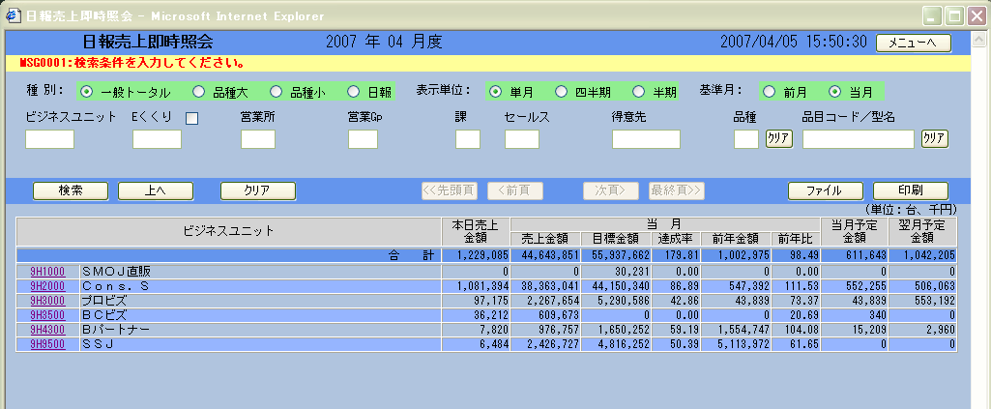
差し替えお願いします
プロジェクト名 |  | Highcreateホームページ |  |  |  | サブシステム名 |  |  |  |  | 作成者名 | 呂 |  | 作成日 |  | 2019-07-11
画面ID |  | 003 |  |  |  | 画面名 |  | 情報更新 |  |  | 更新者名 | 0 |  | 更新日

画面レイアウト定義書
画面レイアウト |  |  |  |  |  |  |  |  |  |  |  | 補足説明／備考

 |  |  |  |  |  |  |  |  |  |  |  |  | ※静的HTML

 | 社員番号 | 名前 | 英字名 | 最寄り駅 | 電話番号 |  | 郵便番号 | メールアドレス | 自宅 | 権限
 | 10001 | XXXX | XXXX | XXXX | XXXX |  | XXXX | XXXXXXXX | XXXXXXXX | 1 |  |  | ※社員の場合
 |  |  |  |  |  |  |  |  |  |  |  |  | 社員番号 |  | 表示項目
 |  |  |  |  |  |  |  |  |  |  |  |  | 名前 |  | 表示項目
 |  |  |  |  |  |  |  |  |  |  |  |  | 英字名 |  | 入力項目
 |  |  |  |  |  |  |  |  |  |  |  |  | 最寄り駅 |  | 入力項目
 |  |  |  |  |  |  |  |  |  |  |  |  | 電話番号 |  | 入力項目
 |  |  |  |  |  |  |  |  |  |  |  |  | 郵便番号 |  | 入力項目
 |  |  |  |  |  |  |  |  |  |  |  |  | 自宅 |  | 入力項目
 |  |  |  |  |  |  |  |  |  |  |  |  | メールアドレス |  | 入力項目
 |  |  |  |  |  |  |  |  |  |  |  |  | 権限 |  | 非表示

 |  |  |  |  |  |  |  |  |  |  |  |  | ※管理員の場合
 |  |  |  |  |  |  |  |  |  |  |  |  | 社員番号 |  | 入力項目
 |  |  |  |  |  |  |  |  |  |  |  |  | 名前 |  | 入力項目
 |  |  |  |  |  |  |  |  |  |  |  |  | 英字名 |  | 入力項目
 |  |  |  |  |  |  |  |  |  |  |  |  | 最寄り駅 |  | 入力項目
 |  |  |  |  |  |  |  |  |  |  |  |  | 電話番号 |  | 入力項目
 |  |  |  |  |  |  |  |  |  |  |  |  | 郵便番号 |  | 入力項目
 |  |  |  |  |  |  |  |  |  |  |  |  | 自宅 |  | 入力項目
 |  |  |  |  |  |  |  |  |  |  |  |  | メールアドレス |  | 入力項目
 |  |  |  |  |  |  |  |  |  |  |  |  | 権限 |  | 入力項目

画面項目定義書
プロジェクト名 |  | Highcreateホームページ |  |  | サブシステム名 |  |  |  |  |  |  |  |  |  |  |  |  | 作成者名 | 呂 | 作成日 | 2019-07-11
画面ID |  | 003 |  |  | 画面名 |  |  | 情報更新 |  |  |  |  |  |  |  |  |  | 更新者名 | 0 | 更新日

画面項目 |  |  |  |  |  |  |  |  |  | 入力チェック |  |  |  |  |  |  |  |  | 対応データベース項目 |  |  | 個人 情報 取扱
No. | 項目名 |  | 項目物理名 | 概要 |  | I/O | 表示型 |  | 備考 | 必須 | 桁数 |  | 書式 | ユーザー定義 | 範囲 |  | その他チェック |  | テーブル | 項目
 |  |  |  |  |  |  |  |  |  |  | F | T |  |  | From | To
「画面項目定義書」は、詳細設計書に記載することとする。
【タイトル表示領域】

